Info
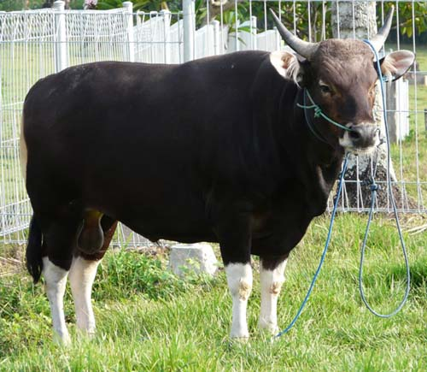
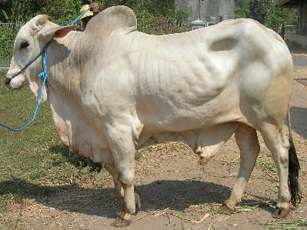
FORSUM for Beef Cattle ver 2.0
Simple Ration Formulation Software

CARA FORMULASI RANSUM:
Tentukan jenis ransum yang akan disusun (mis. Ransum Pedet, Growing, Induk atau Penggemukan, dll).
Pilih bahan pakan yang akan tersedia dari Tabel Bahan Pakan
Masukan kebutuhan nutrien ternak di Tabel Komposisi Nutrien, dapat juga dengan mencopy dari Tabel Kebetuhan Nutrien
Click icon FORMULATE
INFORMASI:
Formulasi Ransum Unggas ini menggunakan Program SOLVER yang berbasis Linear Programming (LP). Penggunaan LP menghasilkan ransum dengan harga terendah (least cost ration)
SETUP SOLVER
Untuk menjalankan Excel ini komputer harus terinstall PROGRAM SOLVER.
Cara Install Solver: Click FILE, Pilih OPTION, Click ADDS IN, Pilih Solver Add In OK. Selanjutnya Solver akan terinstall.

Tahapan
Tahapan Formulasi Ransum
Forsum for Beef Cattle ver 2.0 - Simple Ration Formulation Software
3
4
1
2
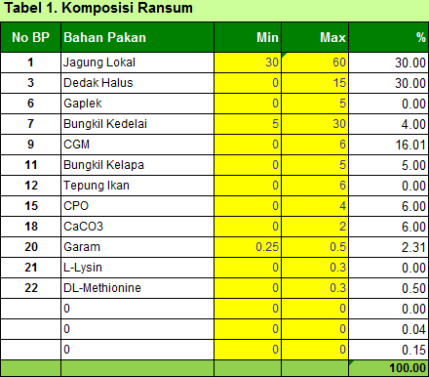
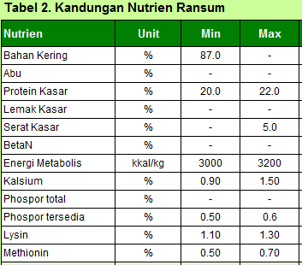
5
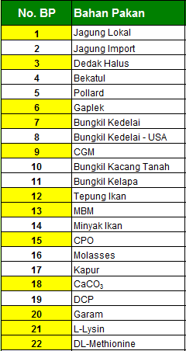
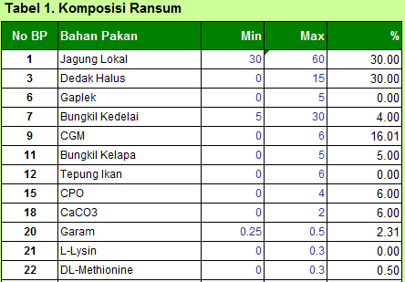
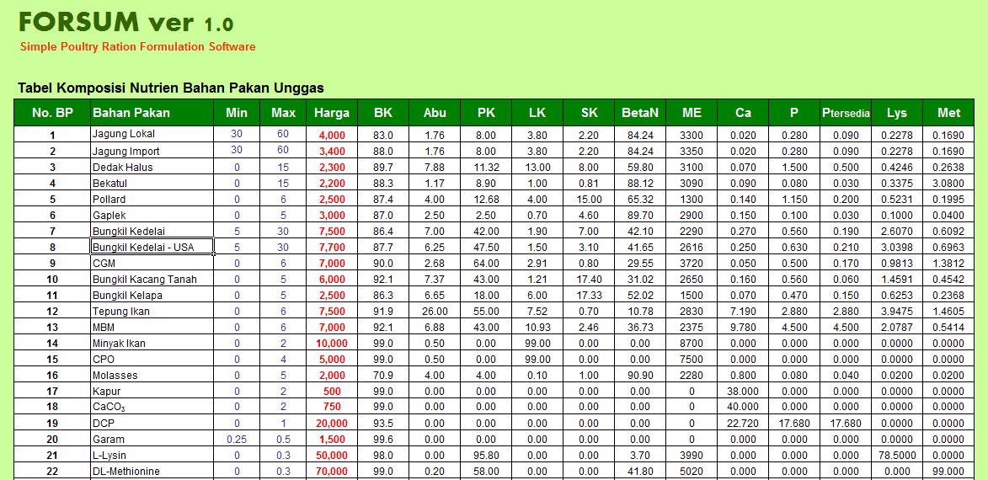

Click icon Formulate

Pilih bahan pakan yang ada akan digunakan yang terdapat di Tabel Bahan Pakan.
Pilih bahan pakan yang akan digunakan di Tabel Formulasi Ransum.
Cek batasan penggunaan minimum dan maksimum setiap bahan pakan sesuai dengan jenis ransum.
Cek batasan kenutuhan nutrien sesuai dengan jenis ransum, jika diperlukan silahkan modifikasi.

Bahan Pakan
FORSUM for Beef Cattle ver 2.0
Simple Ration Formulation Software

Tabel 1. Komposisi Nutrien Bahan Pakan Sapi Potong
No. BP | Jenis | Bahan Pakan | Min | Max | Harga | BK | Abu | PK | LK | SK | BetaN | TDN | Ca | P
1 | Hijauan | Jerami Padi | 0 | 30 | 200 | 87.5 | 16.9 | 4.15 | 1.47 | 32.5 | 45.0 | 43.2 | 0.413 | 0.292
2 | Hijauan | Rumput Lapang | 0 | 50 | 200 | 24.4 | 14.5 | 8.20 | 1.44 | 31.7 | 44.2 | 56.2 | 0.366 | 0.230
3 | Hijauan | Rumput Gajah | 0 | 50 | 200 | 22.2 | 12.0 | 8.69 | 2.71 | 32.3 | 43.7 | 52.4 | 0.475 | 0.347
4 | Hijauan | Daun Jagung | 0 | 40 | 250 | 21.0 | 10.2 | 9.92 | 1.78 | 27.4 | 50.7 | 60.0 | 1.240 | 0.234
5 | Hijauan | Daun Singkong | 0 | 30 | 500 | 21.6 | 12.1 | 24.10 | 4.73 | 22.1 | 37.0 | 61.8 | 1.540 | 0.457
6 | Hijauan | Daun Lamtoro | 0 | 30 | 300 | 24.8 | 7.5 | 24.20 | 3.72 | 21.5 | 43.1 | 74.4 | 1.680 | 0.210
7 | Energi | Jagung | 10 | 50 | 3,200 | 86.8 | 2.2 | 10.8 | 4.28 | 3.5 | 80.2 | 80.8 | 0.234 | 0.414
8 | Energi | Dedak Padi | 0 | 40 | 1,800 | 87.7 | 13.6 | 13.00 | 8.64 | 13.9 | 50.9 | 67.9 | 0.086 | 1.390
9 | Energi | Dedak Jagung | 0 | 30 | 3,500 | 87.8 | 3.5 | 10.00 | 7.78 | 4.5 | 74.2 | 82.3 | 0.086 | 1.390
10 | Energi | Bekatul | 0 | 30 | 2,200 | 88.0 | 10.0 | 12.80 | 8.10 | 7.1 | 62.0 | 69.9 | 0.079 | 1.230
11 | Energi | Onggok | 0 | 40 | 2,000 | 79.8 | 2.4 | 1.87 | 0.32 | 8.9 | 86.5 | 78.3 | 0.260 | 0.160
12 | Energi | Gaplek | 0 | 30 | 3,500 | 79.5 | 4.7 | 2.6 | 7.00 | 5.7 | 86.3 | 78.5 | 0.170 | 0.090
13 | Energi | Pollard | 0 | 30 | 2,900 | 88.5 | 5.9 | 18.50 | 3.86 | 9.8 | 61.9 | 69.2 | 0.231 | 1.100
14 | Protein | Singkong | 0 | 30 | 3,500 | 32.3 | 3.3 | 3.3 | 1.51 | 4.2 | 87.7 | 81.8 | 0.260 | 0.160
15 | Protein | Bungkil Kedelai | 0 | 35 | 6,500 | 88.1 | 8.2 | 46.90 | 2.66 | 5.9 | 36.4 | 83.2 | 0.376 | 0.718
16 | Protein | Biji Kedelai | 0 | 20 | 8,000 | 89.5 | 7.7 | 41.20 | 17.60 | 7.9 | 25.6 | 92.8 | 0.390 | 0.839
17 | Protein | Bungkil Kelapa Sawit | 0 | 30 | 2,500 | 90.3 | 4.1 | 16.80 | 11.90 | 22.6 | 44.6 | 79.0 | 0.165 | 0.616
18 | Protein | Bungkil Kelapa | 0 | 30 | 2,800 | 88.6 | 8.2 | 21.30 | 10.90 | 14.2 | 45.4 | 78.7 | 0.165 | 0.616
19 | Protein | Bungkil Biji Kapuk | 0 | 10 | 2,100 | 83.9 | 7.5 | 29.60 | 7.58 | 30.0 | 25.3 | 73.7 | 0.519 | 0.582
20 | Protein | Ampas Bir Kering | 0 | 20 | 2,000 | 94.6 | 4.5 | 32.30 | 10.20 | 17.3 | 35.7 | 75.4 | 0.205 | 0.555
21 | Protein | Ampas Kecap | 0 | 20 | 1,000 | 26.6 | 14.2 | 23.50 | 24.20 | 16.0 | 22.1 | 87.2 | 0.882 | 0.141
22 | Protein | Ampas Tahu | 0 | 30 | 1,000 | 14.6 | 5.1 | 30.30 | 9.90 | 22.2 | 32.5 | 77.9 | 0.882 | 0.141
23 | Protein | Bungkil Kacang Tanah | 0 | 20 | 4,000 | 90.2 | 6.3 | 45.10 | 10.70 | 9.0 | 28.9 | 80.9 | 0.519 | 0.582
24 | Energi | CPO | 1 | 5 | 5,000 | 99.0 | 0.50 | 0.00 | 99.00 | 0.00 | 0.00 | 90.0 | 0.00 | 0.00
25 | Energi | Molases | 5 | 7 | 2,000 | 70.9 | 4.00 | 4.00 | 0.10 | 1.00 | 90.90 | 80.0 | 0.800 | 0.00
26 | Mineral | Garam | 0.25 | 1 | 1,500 | 99.6 | 0.00 | 0.00 | 0.00 | 0.00 | 0.00 | - | 0.00 | 0.00
27 | Mineral | Kapur | 0 | 2 | 500 | 99.0 | 0.00 | 0.00 | 0.00 | 0.00 | 0.00 | - | 38.000 | 0.00
28 | Mineral | Kalsium Karbonat | 0 | 2 | 750 | 99.0 | 0.00 | 0.00 | 0.00 | 0.00 | 0.00 | - | 40.000 | 0.00
29 | Mineral | DCP | 0 | 2 | 20,000 | 93.5 | 0.00 | 0.00 | 0.00 | 0.00 | 0.00 | - | 22.720 | 17.680
30 | Mineral | MCP | 0 | 1 | 15,000 | 93.5 | 0.00 | 0.00 | 0.00 | 0.00 | 0.00 | - | 16.000 | 12.000
31 | Mineral | Premix | 0 | 1 | 30,000 | 98.0 | 0.0 | 0.00 | 0.00 | 0.0 | 0.0 | - | 4.000 | 2.000
32 | Protein | Tepung Skim | 0 | 10 | 20,000 | 94.0 | 7.9 | 35.20 | 1.00 | 3.0 | 52.9 | 85.5 | 1.330 | 1.090
33 |  |  |  |  | 0 | 0.0 | 0.00 | 0.00 | 0.00 | 0.00 | 0.00 | - | 0.00 | 0.00
34 |  |  |  |  | 0 | 0.0 | 0.00 | 0.00 | 0.00 | 0.00 | 0.00 | - | 0.00 | 0.00
35 |  |  |  |  | 0 | 0.0 | 0.00 | 0.00 | 0.00 | 0.00 | 0.00 | - | 0.00 | 0.00
36 |  |  |  |  | 0 | 0.0 | 0.00 | 0.00 | 0.00 | 0.00 | 0.00 | - | 0.00 | 0.00
37 |  |  |  |  | 0 | 0.0 | 0.00 | 0.00 | 0.00 | 0.00 | 0.00 | - | 0.00 | 0.00
38 |  |  |  |  | 0 | 0.0 | 0.00 | 0.00 | 0.00 | 0.00 | 0.00 | - | 0.00 | 0.00
39 |  |  |  |  | 0 | 0.0 | 0.00 | 0.00 | 0.00 | 0.00 | 0.00 | - | 0.00 | 0.00
40 |  |  |  |  | 0 | 0.0 | 0.00 | 0.00 | 0.00 | 0.00 | 0.00 | - | 0.00 | 0.00
41 |  |  |  |  | 0 | 0.0 | 0.00 | 0.00 | 0.00 | 0.00 | 0.00 | - | 0.00 | 0.00
42 |  |  |  |  | 0 | 0.0 | 0.00 | 0.00 | 0.00 | 0.00 | 0.00 | - | 0.00 | 0.00
43 |  |  |  |  | 0 | 0.0 | 0.00 | 0.00 | 0.00 | 0.00 | 0.00 | - | 0.00 | 0.00
44 |  |  |  |  | 0 | 0.0 | 0.00 | 0.00 | 0.00 | 0.00 | 0.00 | - | 0.00 | 0.00
45 |  |  |  |  | 0 | 0.0 | 0.00 | 0.00 | 0.00 | 0.00 | 0.00 | - | 0.00 | 0.00
46 |  |  |  |  | 0 | 0.0 | 0.00 | 0.00 | 0.00 | 0.00 | 0.00 | - | 0.00 | 0.00
47 |  |  |  |  | 0 | 0.0 | 0.00 | 0.00 | 0.00 | 0.00 | 0.00 | - | 0.00 | 0.00
48 |  |  |  |  | 0 | 0.0 | 0.00 | 0.00 | 0.00 | 0.00 | 0.00 | - | 0.00 | 0.00
49 |  |  |  |  | 0 | 0.0 | 0.00 | 0.00 | 0.00 | 0.00 | 0.00 | - | 0.00 | 0.00
50 |  |  |  |  | 0 | 0.0 | 0.00 | 0.00 | 0.00 | 0.00 | 0.00 | - | 0.00 | 0.00
Developed by Departement of Nutrition and Feed Technology, Faculty of Animal Science, Bogor Agricultural University, 2015

RANSUM
FORSUM for Beef Cattle ver 2.0 |  |  |  |  | Jenis Ransum :
Simple Ration Formulation Software |  |  |  |  | Formulator : | Idat G. Permana

Komposisi Ransum
Tabel 1. Komposisi Ransum |  |  |  |  | Tabel 2. Kandungan Nutrien Ransum
No | Bahan Pakan | Min | Max | % | Nutrien | Unit | Min | Max | Nutrien
1 |  | 0 | 0 | 0.00 | Bahan Kering | % |  |  | 0.00
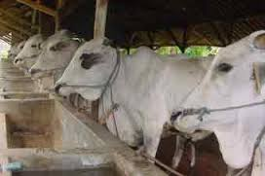
2 |  | 0 | 0 | 0.00 | Abu | % |  |  | 0.00
3 |  | 0 | 0 | 0.00 | Protein Kasar | % |  |  | 0.00
4 |  | 0 | 0 | 0.00 | Lemak Kasar | % |  |  | 0.00
5 |  | 0 | 0 | 0.00 | Serat Kasar | % |  |  | 0.00
6 |  | 0 | 0 | 0.00 | BetaN | % |  |  | 0.00
7 |  | 0 | 0 | 0.00 | TDN | kkal/kg |  |  | 0.0
8 |  | 0 | 0 | 0.00 | Kalsium | % |  |  | 0.00
9 |  | 0 | 0 | 0.00 | Phospor | % |  |  | 0.00
10 |  | 0 | 0 | 0.00 | Harga Ransum | Rp/kg | 0
11 |  | 0 | 0 | 0.00 | 3/27/15
12 |  | 0 | 0 | 0.00
13 |  | 0 | 0 | 0.00
14 |  | 0 | 0 | 0.00
15 |  | 0 | 0 | 0.00
 |  |  |  | 0.00

Penggemukan
FORSUM for Beef Cattle ver 2.0 |  |  |  |  | Jenis Ransum : | Konsentrat Penggemukan
Simple Ration Formulation Software |  |  |  |  | Formulator : | Idat G. Permana

Komposisi Ransum
Tabel 1. Komposisi Ransum |  |  |  |  | Tabel 2. Kandungan Nutrien Ransum
No | Bahan Pakan | Min | Max | % | Nutrien | Unit | Min | Max | Nutrien
1 | Bekatul | 0 | 20 | 20.00 | Bahan Kering | % | 86.0 | - | 86.32
2 | Jagung | 10 | 50 | 10.00 | Abu | % | - | 12 | 7.65
3 | Dedak Padi | 0 | 20 | 20.00 | Protein Kasar | % | 12.0 | 13.0 | 13.00
4 | Onggok | 0 | 40 | 11.18 | Lemak Kasar | % |  | 6 | 6.13
5 | Pollard | 0 | 20 | 16.71 | Serat Kasar | % | - | 21.0 | 9.41
6 | Bungkil Kelapa | 0 | 30 | 15.31 | BetaN | % | - | - | 62.11
7 | Bungkil Kedelai | 0 | 35 | 0.00 | TDN | kkal/kg | 70 | 72 | 72
8 | Ampas Bir Kering | 0 | 20 | 0.00 | Kalsium | % | 0.60 | 1.00 | 0.60
9 | Molases | 5 | 7 | 5.00 | Phospor | % | 0.60 | 0.80 | 1.18
10 | Kapur | 0 | 2 | 0.00 | Harga Ransum | Rp/kg | 2,718
11 | DCP | 0 | 2 | 1.81 | 3/27/15
12 |  | 0 | 0 | 0.00
13 |  | 0 | 0 | 0.00
14 |  | 0 | 0 | 0.00
15 |  | 0 | 0 | 0.00
 |  |  |  | 100.00

Sapi Induk
FORSUM for Beef Cattle ver 2.0 |  |  |  |  | Jenis Ransum : | Konsentrat Sapi Induk
Simple Ration Formulation Software |  |  |  |  | Formulator : | Idat G. Permana

Komposisi Ransum
Tabel 1. Komposisi Ransum |  |  |  |  | Tabel 2. Kandungan Nutrien Ransum
No | Bahan Pakan | Min | Max | % | Nutrien | Unit | Min | Max | Nutrien
1 | Bekatul | 0 | 30 | 8.50 | Bahan Kering | % | 86.0 | - | 86.74
2 | Jagung | 10 | 50 | 10.00 | Abu | % | - | 12 | 8.61
3 | Dedak Padi | 0 | 40 | 40.00 | Protein Kasar | % | 14.0 | 16.0 | 14.00
4 | Onggok | 0 | 40 | 0.00 | Lemak Kasar | % |  | 6 | 6.01
5 | Pollard | 0 | 30 | 30.00 | Serat Kasar | % | - | 21.0 | 9.98
6 | Bungkil Kelapa | 0 | 30 | 0.00 | BetaN | % | - | - | 57.74
7 | Bungkil Kedelai | 0 | 35 | 0.00 | TDN | kkal/kg | 65 | 68 | 68
8 | Ampas Bir Kering | 0 | 20 | 2.73 | Kalsium | % | 0.80 | 1.00 | 1.00
9 | Molases | 5 | 7 | 5.00 | Phospor | % | 0.6 | 0.8 | 1.40
10 | Kapur | 0 | 2 | 0.96 | Harga Ransum | Rp/kg | 2,656
11 | DCP | 0 | 2 | 2.00 | 3/27/15
12 | Singkong | 0 | 30 | 0.00
13 |  | 0 | 0 | 0.00
14 |  | 0 | 0 | 0.00
15 |  | 0 | 0 | 0.00
 |  |  |  | 99.19

Sapi Pertumbuhan
FORSUM for Beef Cattle ver 2.0 |  |  |  |  | Jenis Ransum : | Ransum Sapi Pertumbuhan
Simple Ration Formulation Software |  |  |  |  | Formulator : | Idat G. Permana

Komposisi Ransum
Tabel 1. Komposisi Ransum |  |  |  |  | Tabel 2. Kandungan Nutrien Ransum
No | Bahan Pakan | Min | Max | % | Nutrien | Unit | Min | Max | Nutrien
1 | Rumput Lapang | 0 | 50 | 5.61 | Bahan Kering | % |  | - | 72.44
2 | Jerami Padi | 0 | 30 | 30.00 | Abu | % | - | 12 | 12.97
3 | Daun Singkong | 0 | 30 | 16.14 | Protein Kasar | % | 12.4 | 13.0 | 12.40
4 | Dedak Padi | 0 | 40 | 27.72 | Lemak Kasar | % |  | 6 | 5.22
5 | Bungkil Kelapa | 0 | 30 | 14.09 | Serat Kasar | % | - | 21.0 | 21.00
6 | Singkong | 0 | 30 | 0.00 | BetaN | % | - | - | 47.00
7 | Molases | 5 | 7 | 5.00 | TDN | kkal/kg | 55 | 60 | 60
8 | Garam | 0.25 | 1 | 1.00 | Kalsium | % | 0.48 | 0.60 | 0.48
9 | Kapur | 0 | 2 | 0.00 | Phospor | % | 0.37 |  | 0.65
10 | Kalsium Karbonat | 0 | 2 | 0.00 | Harga Ransum | Rp/kg | 1,160
11 | Premix | 0 | 1 | 0.00 | 3/27/15
12 |  | 0 | 0 | 0.00
13 |  | 0 | 0 | 0.00
14 |  | 0 | 0 | 0.00
15 |  | 0 | 0 | 0.00
 |  |  |  | 99.56

